Lime Set 1
 | Version
 | 0 | 1 | 2 | 3 | 4 | 5 | 6 | 7 | 8 | 9 | Sum of Quartile | Sum of Feature
mode-q1 | 0.05 | 0.05 | 0.05 | 0.05 | 0.05 | 0.05 | 0.05 | 0.05 | 0.05 | 0.05 | 0.5 | 1
mode-q2 | 0 | 0 | 0 | 0 | 0 | 0 | 0 | 0 | 0 | 0 | 0
mode-q3 | 0.04 | 0.04 | 0.04 | 0.04 | 0.04 | 0.04 | 0.04 | 0.04 | 0.04 | 0.04 | 0.4
mode-q4 | 0.01 | 0.01 | 0.01 | 0.01 | 0.01 | 0.01 | 0.01 | 0.01 | 0.01 | 0.01 | 0.1
ei-q1 | 0.03 | 0.03 | 0.02 | 0.03 | 0.03 | 0.03 | 0.03 | 0.03 | 0.02 | 0.03 | 0.28 | 1
ei-q2 | 0.06 | 0.06 | 0.07 | 0.06 | 0 | 0.06 | 0.06 | 0 | 0.07 | 0.06 | 0.5
ei-q3 | 0.01 | 0.01 | 0.01 | 0.01 | 0.07 | 0.01 | 0.01 | 0.07 | 0.01 | 0.01 | 0.22
ei-q4 | 0 | 0 | 0 | 0 | 0 | 0 | 0 | 0 | 0 | 0 | 0
to-q1 | 0.04 | 0.01 | 0.04 | 0.04 | 0.04 | 0.04 | 0.01 | 0.04 | 0.04 | 0.06 | 0.36 | 1
to-q2 | 0.02 | 0 | 0.02 | 0.02 | 0.02 | 0.02 | 0.01 | 0.02 | 0.02 | 0 | 0.15
to-q3 | 0.02 | 0.05 | 0.02 | 0.02 | 0.02 | 0.02 | 0.04 | 0.02 | 0.02 | 0.04 | 0.27
to-q4 | 0.02 | 0.04 | 0.02 | 0.02 | 0.02 | 0.02 | 0.04 | 0.02 | 0.02 | 0 | 0.22
td-q1 | 0.026384615385 | 0.026384615385 | 0.026384615385 | 0.026384615385 | 0.026384615385 | 0.013153846154 | 0.026384615385 | 0.026384615385 | 0.026384615385 | 0.026384615385 | 0.25061538462 | 1
td-q2 | 0.026307692308 | 0.026307692308 | 0.026307692308 | 0.026307692308 | 0.026307692308 | 0.013153846154 | 0.026307692308 | 0.026307692308 | 0.026307692308 | 0.026307692308 | 0.24992307692
td-q3 | 0.026307692308 | 0.026307692308 | 0.026307692308 | 0.026307692308 | 0.026307692308 | 0.013153846154 | 0.026307692308 | 0.026307692308 | 0.026307692308 | 0.026307692308 | 0.24992307692
td-q4 | 0.021 | 0.021 | 0.021 | 0.021 | 0.021 | 0.060538461538 | 0.021 | 0.021 | 0.021 | 0.021 | 0.24953846154
tf-q1 | 0.015 | 0.005 | 0.015 | 0.075 | 0.015 | 0.015 | 0.015 | 0.075 | 0.005 | 0.015 | 0.25 | 1
tf-q2 | 0.03 | 0.015 | 0.03 | 0.025 | 0.03 | 0.03 | 0.03 | 0.025 | 0.01 | 0.03 | 0.255
tf-q3 | 0.04 | 0.02 | 0.04 | 0 | 0.04 | 0.04 | 0.04 | 0 | 0.01 | 0.04 | 0.27
tf-q4 | 0.015 | 0.06 | 0.015 | 0 | 0.015 | 0.015 | 0.015 | 0 | 0.075 | 0.015 | 0.225
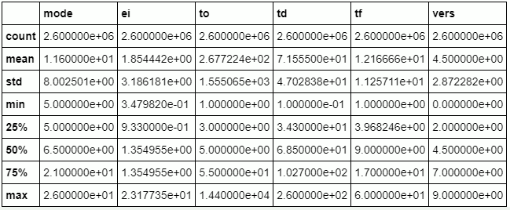

Q1
Q2
Q3
Q4

Lime Set 2
 | 0 | 1 | 2 | 3 | 4 | 5 | 6 | Sum of Quartile | Sum of Feature
mode-q1 | 0.047619047619 | 0.047619047619 | 0.047619047619 | 0.047619047619 | 0.047619047619 | 0.047619047619 | 0.047619047619 | 0.33333333333 | 1
mode-q2 | 0.02380952381 | 0.02380952381 | 0.02380952381 | 0.02380952381 | 0.02380952381 | 0.02380952381 | 0.02380952381 | 0.16666666667
mode-q3 | 0.047619047619 | 0.047619047619 | 0.047619047619 | 0.047619047619 | 0.047619047619 | 0.047619047619 | 0.047619047619 | 0.33333333333
mode-q4 | 0.02380952381 | 0.02380952381 | 0.02380952381 | 0.02380952381 | 0.02380952381 | 0.02380952381 | 0.02380952381 | 0.16666666667
speed-q1 | 0.047619047619 | 0.047619047619 | 0 | 0.047619047619 | 0.047619047619 | 0.14285714286 | 0.047619047619 | 0.38095238095 | 1
speed-q2 | 0.02380952381 | 0.02380952381 | 0 | 0.02380952381 | 0.02380952381 | 0 | 0.02380952381 | 0.11904761905
speed-q3 | 0.071428571429 | 0.071428571429 | 0 | 0.071428571429 | 0.071428571429 | 0 | 0.071428571429 | 0.35714285714
speed-q4 | 0 | 0 | 0.14285714286 | 0 | 0 | 0 | 0 | 0.14285714286
fe-q1 | 0.071428571429 | 0.071428571429 | 0.071428571429 | 0.071428571429 | 0.071428571429 | 0.071428571429 | 0.02380952381 | 0.45238095238 | 1
fe-q2 | 0 | 0 | 0 | 0.02380952381 | 0 | 0 | 0.047619047619 | 0.071428571429
fe-q3 | 0.047619047619 | 0.047619047619 | 0.047619047619 | 0 | 0.047619047619 | 0.047619047619 | 0.071428571429 | 0.30952380952
fe-q4 | 0.02380952381 | 0.02380952381 | 0.02380952381 | 0.047619047619 | 0.02380952381 | 0.02380952381 | 0 | 0.16666666667
tt-q1 | 0.020452380952 | 0.0049404761905 | 0.020452380952 | 0.020452380952 | 0.14285714286 | 0.020452380952 | 0.020452380952 | 0.25005952381 | 1
tt-q2 | 0.049154761905 | 0.0041666666667 | 0.049154761905 | 0.049154761905 | 0 | 0.049154761905 | 0.049154761905 | 0.24994047619
tt-q3 | 0.04944047619 | 0.0027976190476 | 0.04944047619 | 0.04944047619 | 0 | 0.04944047619 | 0.04944047619 | 0.25
tt-q4 | 0.02380952381 | 0.13095238095 | 0.02380952381 | 0.02380952381 | 0 | 0.02380952381 | 0.02380952381 | 0.25
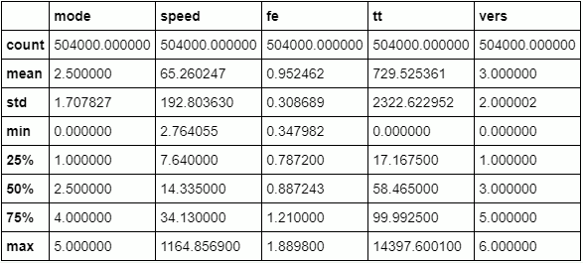

Q1
Q2
Q3
Q4

